フロー
フロー

画面フロー
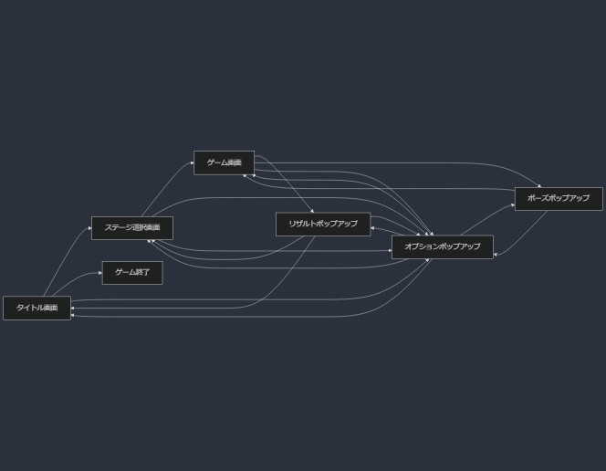

画面遷移について

1. タイトル画面 (A)

ゲーム開始: ステージ選択画面 (B) へ遷移
ゲーム終了: ゲームを終了 (E)

2. ステージ選択画面 (B)

ゲーム開始: 選択したステージのゲーム画面 (C) へ遷移
オプション: オプションポップアップ (F) を表示

3. ゲーム画面 (C)

ポーズ: ポーズポップアップ (G) を表示
ゲームクリア: リザルトポップアップ (D) を表示
オプション: オプションポップアップ (F) を表示

4. リザルトポップアップ (D)

ステージ選択: ステージ選択画面 (B) へ遷移
タイトル: タイトル画面 (A) へ遷移
オプション: オプションポップアップ (F) を表示

5. ポーズポップアップ (G)

ゲーム再開: ゲーム画面 (C) に戻る
オプション: オプションポップアップ (F) を表示

6. オプションポップアップ (F)

どの画面から開いても、元の画面 (A, B, C, D, G) に戻る

以上

画面仕様
 | 画面仕様

タイトル画面

 | タイトル画面 (A)
 |  | 概要
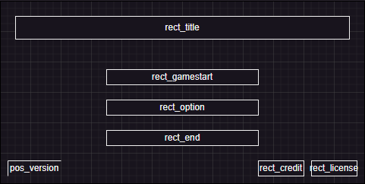
①
 |  |  | タイトル画面
 |  |  | 背景はステージ１～３のプレイ風景を表示する。
②

③
 |  | ① | ゲームタイトル
④
⑤
⑥
⑦
 |  |  | ゲームタイトル「PixcelAdventure」を表示する。

 |  | ② | ステージ選択ボタン

 |  |  | ボタンを押すことで、ステージ選択画面へ遷移する。

 |  | ③ | オプションボタン

 |  |  | ボタンを押すことで、オプションポップアップを開く。

 |  | ④ | ゲーム終了ボタン

 |  |  | ボタンを押すことで、アプリケーションを終了する。

 |  | ⑤ | ゲームバージョン情報

 |  |  | ゲームバージョンを表示する位置。

 |  | ⑥ | クレジットボタン

 |  |  | ボタンを押すことで、クレジットポップアップを表示する。

 |  | ⑦ | ライセンスボタン

 |  |  | ボタンを押すことで、ライセンスポップアップを表示する。

ステージ選択画面

 | ステージ選択画面 (B)
 |  | 概要
①
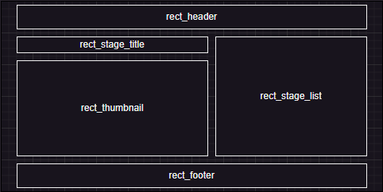
 |  |  | ステージ選択画面
②
④
③
 |  | ① | ヘッダ

⑤
 |  |  | ・「ステージ選択」の文字を表示する
 |  |  | ・戻るボンタンを用意し、押すことでタイトル画面へ戻ることができる
 |  |  | ・オプションボタンを用意し、
 |  |  | この画面からもオプションポップアップを開くことができるようにする

 |  | ② | ステージタイトル

 |  |  | 選択中のステージタイトルを表示する
 |  |  | 選択されているステージがなければ何も表示しない

 |  | ③ | ステージサムネイル

 |  |  | ステージのサムネイルを表示する
 |  |  | ただし、クリアしたステージのみ
 |  |  | クリア前はステージのヒントを表示する

 |  | ④ | ステージリスト

 |  |  | 各ステージのボタンを表示する
 |  |  | ステージのボタンを押すとステージタイトル、ステージサムネイルを表示する
 |  |  | ひとつ前のステージをクリアしていないと、ボタンはグレーアウト化され、選択できない

 |  | ⑤ | フッター

 |  |  | ゲームスタートボタンを配置する
 |  |  | ゲームスタートボタンを押したらゲーム画面に遷移する
 |  |  | ステージが選択されていないとボタンがグレーアウトされて、選択できない

ゲーム画面

①
 | ゲーム画面 (C)
 |  | 概要

 |  |  | ゲーム画面

 |  | ① | ポーズボタン

 |  |  | ポーズボタンを押すことで、ポーズポップアップを表示する
 |  |  | ポーズポップアップを表示している間はインゲームが一時停止される

リザルトポップアップ

 | リザルトポップアップ (D)
 |  | 概要
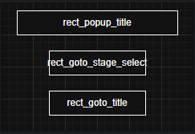
①
②
 |  |  | リザルトポップアップ
 |  |  | ステージをクリアすることで表示される
 |  |  | このポップアップは汎用閉じるボタンを非表示とする
③

 |  | ① | ステージクリア表示

 |  |  | ステージクリアしたことをわかりやすくするため、表示する

 |  | ② | ステージ選択画面へ遷移するボタン

 |  |  | このボタンを押すことで、ステージ選択画面に遷移する

 |  | ③ | タイトル画面へ遷移するボタン

 |  |  | このボタンを押すことで、タイトル画面に遷移する

ポーズポップアップ

 | ポーズポップアップ (G)
 |  | 概要
①
②
 |  |  | ポーズポップアップ
 |  |  | ゲーム画面のポーズボタンを押すことで開くことができる
 |  |  | このポップアップが開かれている間はインゲームが一時停止する
③

 |  | ① | ポーズテキスト表示
④
 |  |  | ポーズ中であることがわかるテキスト「ポーズ」を表示する

 |  | ② | 再開ボタン

 |  |  | このボタンを押すことで、インゲームを再開する

 |  | ③ | オプションボタン

 |  |  | このボタンを押すことで、オプションポップアップを表示する

 |  | ④ | あきらめるボタン

 |  |  | このボタンを押すことで、ステージをあきらめ、ステージ選択画面に戻る

オプションポップアップ

 | オプションポップアップ (F)
 |  | 概要

 |  |  | オプションポップアップ

①

②
 |  | ① | オプションタブ

 |  |  | ・設定（画面サイズ、音声）
 |  |  | ・キーコンフィグ

 |  | ② | オプション詳細

